关系图
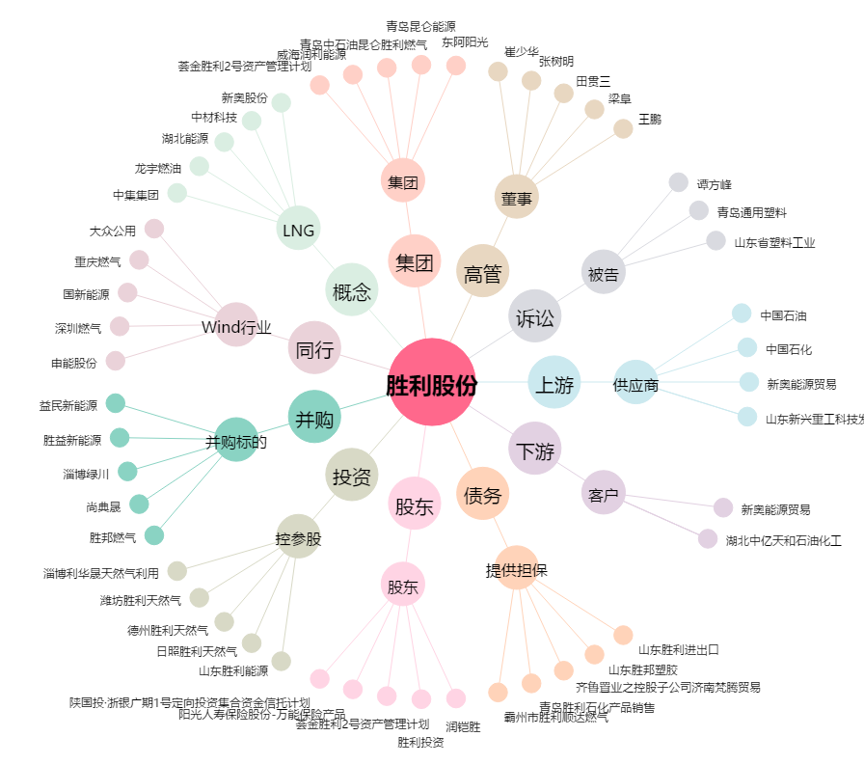
胜利股份[000407.SZ] - 关系概览图

